Chi tiết địa chất
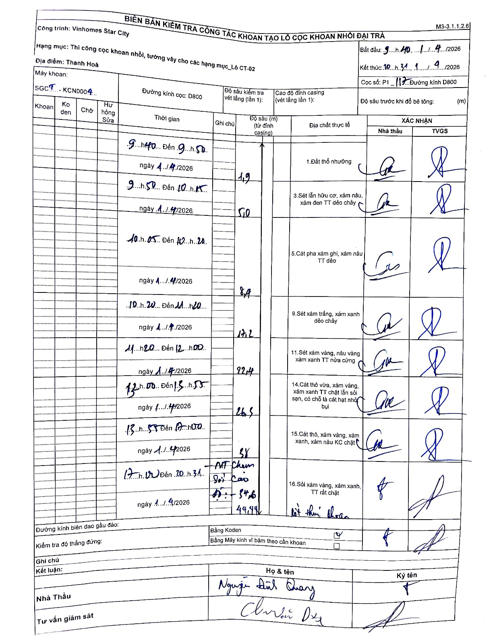
Dự án | Star City Thanh Hóa
Hạng mục | Thi công cọc khoan nhồi, tường vây cho các hạng mục_Lô CT-02
Tên bộ phận | Thanh Hoá
Số hiệu cọc | P1_117
Tên Máy khoan | SGCT-KCN0004
Đường kính | D800
Bắt đầu thi công | 09:40 11/04/2026
Kết thúc thi công | 20:31 11/04/2026

Địa chất TT | Đường kính | Mô tả lớp thiết kế | Từ (h) | Đến (h) | Cao độ từ | Cao độ đến | T.Gian (h) | Dài (m) | V (m/h) | Ghi chú
1.Đất thổ nhưỡng | D800 | Đất thổ nhưỡng | 09:40 11/04/2026 | 09:50 11/04/2026 | -0.71 | -1.9 | 0.17 | 1.19 | 7.14
2 | D800 | Sét lẫn hữu cơ, xám nâu, xám đen TT dẻo chảy | 09:50 11/04/2026 | 10:15 11/04/2026 | -1.9 | -5 | 0.42 | 3.1 | 7.44
3 | D800 | Cát pha xám ghi, xám nâu TT dẻo | 10:15 11/04/2026 | 10:20 11/04/2026 | -5 | -8.4 | 0.08 | 3.4 | 40.8
4 | D800 | Sét xám trắng, xám xanh dẻo chảy | 10:20 11/04/2026 | 11:20 11/04/2026 | -8.4 | -17.2 | 1 | 8.8 | 8.8
5 | D800 | Sét xám vàng, nâu vàng xám xanh TT nửa cứng | 11:20 11/04/2026 | 12:00 11/04/2026 | -17.2 | -22.4 | 0.67 | 5.2 | 7.8
6 | D800 | Cát thô vừa, xám vàng, xám xanh TT chặt lẫn sỏi sạn, có chỗ là cát hạt nhỏ bụi | 12:00 11/04/2026 | 13:55 11/04/2026 | -22.4 | -28.3 | 1.92 | 5.9 | 3.08
7 | D800 | Cát thô, xám vàng, xám xanh, xám nâu KC chặt | 13:55 11/04/2026 | 17:10 11/04/2026 | -28.3 | -38 | 3.25 | 9.7 | 2.98
8 | D800 | Sỏi xám vàng, xám xanh, TT rất chặt | 17:10 11/04/2026 | 20:31 11/04/2026 | -38 | -44.44 | 3.35 | 6.44 | 1.92 | M1 Chuẩn; Sỏi Cao; Độ sâu 34,5

ẢNH BIÊN BẢN GỐC

